字段级分析-HOTA
*ODS表名 | *字段名 | 字段类型 | 是否可为NULL | *字段说明 | 唯一索引或者主键 | 是否入整合模型层 | 调研结果及备注 | 问题及解答 | 备用字段
ods_hota_update_deviceinfo_dm | imei | String | 否 | 终端设备标识，能连接运营商网络的为imei，其他为SN号 |  |  |  | Q:如果设备不是手机，SN是否可以唯一识别一个设备（有没有一个设备有两个SN的情况）？ A:
ods_hota_update_deviceinfo_dm | imsi | String | 是 | 截取成前5位MCC/MNC（获取国家和运营商） |  |  | 查20160811数据,1556条记录为null
ods_hota_update_deviceinfo_dm | check_time | String | 否 | 升级检测时间(服务器的当前时间戳) |  |  | 查20160811数据,1556条记录为null
ods_hota_update_deviceinfo_dm | device_name | String | 是 | 设备型号，如U9200, E173 |  |  | 查20160811数据,1574条记录为null。 取值如KIW_TL00,记录的是机型。
ods_hota_update_deviceinfo_dm | firmware_version | String | 否 | 通用rom版本号，适用于手机、数据卡等绝大多数终端 |  |  | 查20160811数据,1579条记录为null。
ods_hota_update_deviceinfo_dm | client_os | String | 是 | 操作系统版本，手机为Android 2*;4* PC有windows和mac、linux等 |  |  | 查20160811数据，1600条为null 取值如Android 5.1.1， 4.2.1
ods_hota_update_deviceinfo_dm | create_time | String | 否 | 第一次访问升级业务的时间(设备第一次连接到服务器当前时间戳)【已经不上报,使用check_time代替】 |  |  | 查20160811数据，有18条与check_time不同，其他都一样。
ods_hota_update_deviceinfo_dm | site | String | 否 | 局点 |  |  | 查20160811数据，1542条为null 该字段的取值如下: PhoneService, africa, T-Mobile_Global, america,asia等。 局点的取值与product的取值有关系。 | Q:局点是什么含义? A:上报升级信息的站点(服务器) Q:一个设备是否只在一个站点上报信息? A:不一定
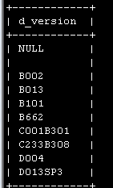
ods_hota_update_deviceinfo_dm | product | String | 否 | 升级包隶属目录 |  |  | 查20160811数据，1542条为null 该字段的取值如下: Carrier, DataCard, HID, M2M, SmartPhone, hicloud | Q1:如何区别设备类型，即设备是手机还是数据卡等其他设备？是否可以用Product字段区分？ A1: Q1:表中product字段的业务含义是什么，该字段的取值如Carrier、DataCard、HID、M2M、SmartPhone、hicloud，分别表示什么？ A1:
ods_hota_update_deviceinfo_dm | match_result | String | 是 | 是否匹配到升级版本，0是，1否(存在这种情况，用户匹配到了要升级的版本，但是实际上没有进行升级操作) |  |  | 查20160811数据,1574条记录为null。
ods_hota_update_deviceinfo_dm | os_language | String | 是 | 操作系统语言 |  |  | 查20160811数据,1600条记录为null。 取值如zh-cn。
ods_hota_update_deviceinfo_dm | client_language | String | 是 | 客户端软件语言 （举例如手机安卓中值都为osLanguage。对数据卡而言，可能PC操作系统是英文，数据卡设备软件语言是中文） |  |  | 查20160811数据,1600条记录为null。 取值如zh-cn。
ods_hota_update_deviceinfo_dm | hardware_version | String | 是 | 硬件版本号？ |  |  | 查20160811数据,1600条记录为null。 该字段有值时，product的取值包括DataCard,M2M,HID,SmartPhone,hicloud, | Q:表中hardware_version的业务含义是什么，什么设备此字段有值，不同的设备该字段的业务含义是否一致？
ods_hota_update_deviceinfo_dm | dashboard_version | String | 是 | 后台版本号，如数据卡后台，手机Hisuite |  |  | 查20160811数据,1600条记录为null。 此字段取值如41.003.53.00.06, 该字段有值时product字段取值为SmartPhone和DataCard | Q:表中dashboard_version的业务含义是什么，什么设备此字段有值，不同的设备该字段的业务含义是否一致？
ods_hota_update_deviceinfo_dm | dashboard_flash_version | String | 是 | 后台版本号，对数据卡一般同上 |  |  | 查20160811数据,1600条记录为null。 当product的取值为Datacard时，此字段的取值同上一字段。 | Q:表中dashboard_flash_version的业务含义是什么，什么设备此字段有值，不同的设备该字段的业务含义是否一致？
ods_hota_update_deviceinfo_dm | network | String | 是 | 数据卡在网的运营商大T的一些子网，如T-mobile A, T-Mobile G |  |  | 查20160811数据,1600条记录为null。 该字段有值时product字段取值为SmartPhone和DataCard | Q:表中network的业务含义是什么，什么设备此字段有值，不同的设备该字段的业务含义是否一致？
ods_hota_update_deviceinfo_dm | web_ui_version | String | 是 | 针对数据卡某些只有webUI管理，没有后台关键管理的UI版本号 |  |  | 查20160811数据,1600条记录为null。 该字段有值时product字段取值为SmartPhone和DataCard 取值如11.010.05.01.5244 | Q:表中web_ui_version的业务含义是什么，什么设备此字段有值，不同的设备该字段的业务含义是否一致？
ods_hota_update_deviceinfo_dm | web_ui_c_ver | String | 是 | webUI类型的运营商版本 |  |  | 查20160811数据,1600条记录为null。 该字段有值时product字段取值为SmartPhone和DataCard 取值如5244 | Q:表中web_ui_c_ver的业务含义是什么，什么设备此字段有值，不同的设备该字段的业务含义是否一致？
ods_hota_update_deviceinfo_dm | firmware1_c_ver | String | 是 | web类型数据卡版本号 |  |  | 查20160811数据,1600条记录为null。 该字段有值时，product的取值都是DataCard。取值如 | Q:表中firmware1_c_ver的业务含义是什么，什么设备此字段有值，不同的设备该字段的业务含义是否一致？
ods_hota_update_deviceinfo_dm | c_version_value | String | 是 | 运营商版本，如C112 |  |  | 查20160811数据,1600条记录为null。 该字段有值时，product的取值包括DataCard,HID,SmartPhone,hicloud,singlebox | Q:该字段的含义?
ods_hota_update_deviceinfo_dm | d_version | String | 是 | 手机,PAD分区版本 |  |  | 查20160811数据,1600条记录为null。 该字段取值如下: B002, B013, B101, B662, C001B301, D004, D013SP3等. 该字段有值时product的取值包括hicloud，HID,SmartPhone,singlebox | Q:表中d_version的业务含义是什么，什么设备此字段有值，不同的设备该字段的业务含义是否一致？
ods_hota_update_deviceinfo_dm | ip | String | 是 | 客户端IP |  |  | 查20160811数据,1556条记录为null。
ods_hota_update_deviceinfo_dm | saleinfo | String | 是 | 销售信息（部分ROM版本上报），规则如下：手机颜色|国家|运营商|是否锁网| EMUI版本号|RAM|ROM|CPU信息|开机6小时上报标记|手机后壳颜色 |  |  | 查20160811数据,1607条记录为null。 该字读存储产品配置等销售信息 | Q1:saleinfo字段的记录格式（规则如下：手机颜色|国家|运营商|是否锁网| EMUI版本号|RAM|ROM|CPU信息|开机6小时上报标记|手机后壳颜色）是否是确定的，是否可以按确定的规则拆分（某个属性没值时，相应的段是否会被省略掉）？ A1: Q2:非手机设备saleinfo字段是否有值，如果有是怎么记的？ A2:
ods_hota_update_deviceinfo_dm | app_name | String | 是 | 应用自升级的应用名 |  |  | 查20160811数据,1600条记录为null。 该字段有值时，product的取值包括hicloud和DataCard。 当product的取值为DataCard时，该字段的取值如23.009.05.00.73； 当product的取值为hicloud时，该字段的取值包括'中银V钱包'、Android23_download,cloudwifi_android23_download。 | Q:表中app_name的业务含义是什么，什么情况下该字段有值？
ods_hota_update_deviceinfo_dm | result_msg | String | 是 | result=0时返回匹配到的versionID，多个用加号连接+ |  |  | 查20160811数据,1607条记录为null。 取值如。
ods_hota_update_deviceinfo_dm | pt_d | String | 否 | 时间分区
ods_hota_update_log_dm | user_id | String | 否 | 设备ID，能连接运营商网络的为imei，其他为SN号
ods_hota_update_log_dm | version_id | String | 是 | 版本ID
ods_hota_update_log_dm | event_id | String | 否 | 升级动作状态:1：开始下载,2：下载完成,3：升级成功,4：升级失败
ods_hota_update_log_dm | event_time | String | 否 | 升级时间
ods_hota_update_log_dm | site | String | 否 | 局点
ods_hota_update_log_dm | product | String | 否 | 产品
ods_hota_update_log_dm | description | String | 是 | 描述
ods_hota_update_log_dm | ip | String | 是 | 客户端IP
ods_hota_update_log_dm | pt_d | String | 否 | 时间分区
ODS_HOTA_SDK_PLUG_IN_DM | uuid | STRING | 是 | 设备号
ODS_HOTA_SDK_PLUG_IN_DM | device_id | STRING | 是 | 设备的IMEI号，可用于唯一标识设备。如果是CDMA产品，则为MEID或ESN/SN
ODS_HOTA_SDK_PLUG_IN_DM | imsi | STRING | 是 | SIM卡的IMSI号（取前5位MCC/MNC，即PLMN）
ODS_HOTA_SDK_PLUG_IN_DM | device_name | STRING | 是 | 设备型号，如HUAWEI P7-L07
ODS_HOTA_SDK_PLUG_IN_DM | firmware | STRING | 是 | 设备当前软件版本号
ODS_HOTA_SDK_PLUG_IN_DM | package_name | STRING | 是 | 应用包名
ODS_HOTA_SDK_PLUG_IN_DM | package_ver_name | STRING | 是 | 应用版本名称
ODS_HOTA_SDK_PLUG_IN_DM | package_ver_code | STRING | 是 | 应用版本CODE
ODS_HOTA_SDK_PLUG_IN_DM | check_time | STRING | 是 | 查询时间
ODS_HOTA_APP_UPDATE_LOG_DM | uuid | STRING | 是 | 设备号 |  |  |  | Q:uuid是怎么取的?是否所有设备都有uuid?
ODS_HOTA_APP_UPDATE_LOG_DM | device_id | STRING | 是 | 设备的IMEI号，可用于唯一标识设备。如果是CDMA产品，则为MEID或ESN/SN
ODS_HOTA_APP_UPDATE_LOG_DM | imsi | STRING | 是 | SIM卡的IMSI号（取前5位MCC/MNC，即PLMN）
ODS_HOTA_APP_UPDATE_LOG_DM | device_name | STRING | 是 | 设备型号，如HUAWEI P7-L07
ODS_HOTA_APP_UPDATE_LOG_DM | firmware | STRING | 是 | 设备当前软件版本号
ODS_HOTA_APP_UPDATE_LOG_DM | package_name | STRING | 是 | 应用包名
ODS_HOTA_APP_UPDATE_LOG_DM | package_ver_name | STRING | 是 | 应用版本名称
ODS_HOTA_APP_UPDATE_LOG_DM | package_ver_code | STRING | 是 | 应用版本CODE
ODS_HOTA_APP_UPDATE_LOG_DM | check_time | STRING | 是 | 查询时间
ODS_HOTA_APP_UPDATE_LOG_DM | ip | STRING | 是 | IP信息
ODS_HOTA_CLOUD_UPDATE_LOG_DM | id | STRING | 否 | 记录ID
ODS_HOTA_CLOUD_UPDATE_LOG_DM | imei | STRING | 否 | 设备的IMEI号，可用于唯一标识设备。如果是CDMA产品，则为MEID或ESN/SN
ODS_HOTA_CLOUD_UPDATE_LOG_DM | imsi | STRING | 是 | SIM卡的IMSI号（取前5位MCC/MNC，即PLMN）
ODS_HOTA_CLOUD_UPDATE_LOG_DM | client_ip | STRING | 是 | 客户端IP
ODS_HOTA_CLOUD_UPDATE_LOG_DM | check_time | STRING | 是 | 查询时间
ODS_HOTA_CLOUD_UPDATE_LOG_DM | result | int | 是 | 结果代码，是否匹配到版本0：有1：无
ODS_HOTA_CLOUD_UPDATE_LOG_DM | update_type | STRING | 是 | 跟新类型
ODS_HOTA_CLOUD_UPDATE_LOG_DM | device_name | STRING | 是 | 设备型号，如HUAWEI P7-L07
ODS_HOTA_CLOUD_UPDATE_LOG_DM | firmware_version | STRING | 是 | 设备当前软件版本号
ODS_HOTA_CLOUD_UPDATE_LOG_DM | hardware_version | STRING | 是 | 硬件版本号
ODS_HOTA_CLOUD_UPDATE_LOG_DM | dashboard_version | STRING | 是 | MBB PC后台软件版本号取客户端上报的DASHBOARD值
ODS_HOTA_CLOUD_UPDATE_LOG_DM | dashboard_flash_version | STRING | 是 | MBB PC后台软件版本号
 |  |  |  | 取客户端上报的DASHBOARDFLASH值
ODS_HOTA_CLOUD_UPDATE_LOG_DM | app_name | STRING | 是 | 第三方软件名称
ODS_HOTA_CLOUD_UPDATE_LOG_DM | client_os | STRING | 是 | 操作系统，如Android 4.0; MAC 10.6
 |  |  |  | 取客户端上报的OS值，为空就取Header里的User-Agent
ODS_HOTA_CLOUD_UPDATE_LOG_DM | os_language | STRING | 是 | 操作系统语言如zh-cn
 |  |  |  | 取客户端上报的LANGUAGE值
ODS_HOTA_CLOUD_UPDATE_LOG_DM | client_language | STRING | 是 | 客户端OS语言，从客户端请求中取到
 |  |  |  | 取自Header里的Accept-Language
ODS_HOTA_CLOUD_UPDATE_LOG_DM | c_version_value | STRING | 是 | Android平台（手机、平板）上报运营商标识，如CHN00
ODS_HOTA_CLOUD_UPDATE_LOG_DM | network | STRING | 是 | 子网类型
ODS_HOTA_CLOUD_UPDATE_LOG_DM | create_time | STRING | 是 | 创建时间
ODS_HOTA_CLOUD_UPDATE_LOG_DM | check_times | STRING | 是 | 查询时间
ODS_HOTA_CLOUD_UPDATE_LOG_DM | web_ui_version | STRING | 是 | 针对数据卡某些只有webUI管理，没有后台关键管理的UI版本号
ODS_HOTA_CLOUD_UPDATE_LOG_DM | wen_ui_c_ver | STRING | 是 | webUI类型的运营商版本
ODS_HOTA_CLOUD_UPDATE_LOG_DM | firmware1_c_ver | STRING | 是 | web类型数据卡版本号
ODS_HOTA_CLOUD_UPDATE_LOG_DM | d_version | STRING | 是 | Android平台（手机、平板）上报分区版本，如D635
ODS_HOTA_CLOUD_UPDATE_LOG_DM | result_msg | STRING | 是 | 如果查询到版本则记录当前版本ID，多个用加号连接'v1+v2'
ODS_HOTA_CLOUD_UPDATE_LOG_DM | saleinfo | STRING | 是 | 手机销售信息；一般由客户端定义，服务器收集，传递给数据分析部门处理
ODS_HOTA_T_MS_VERSIONRULE_DM | id | int | 是 | 规则id
ODS_HOTA_T_MS_VERSIONRULE_DM | versionid | int | 是 | 版本id
ODS_HOTA_T_MS_VERSIONRULE_DM | rulename | STRING | 是 | 规则名称
ODS_HOTA_T_MS_VERSIONRULE_DM | include | STRING | 是 | 规则包含值
ODS_HOTA_T_MS_VERSIONRULE_DM | exclude | STRING | 是 | 规则排除值
ODS_HOTA_T_MS_VERSIONRULE_DM | isspecify | STRING | 是 | 规则是否加固

PSI查数
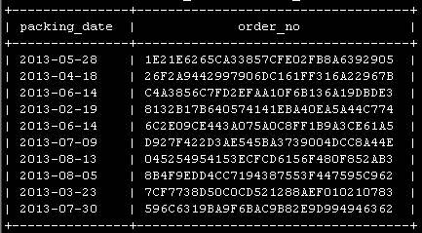

SDK查数
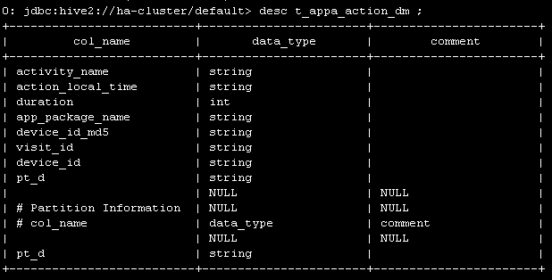

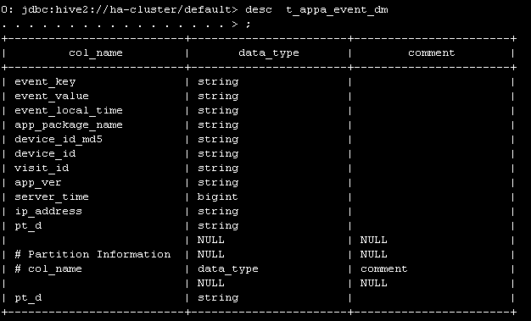

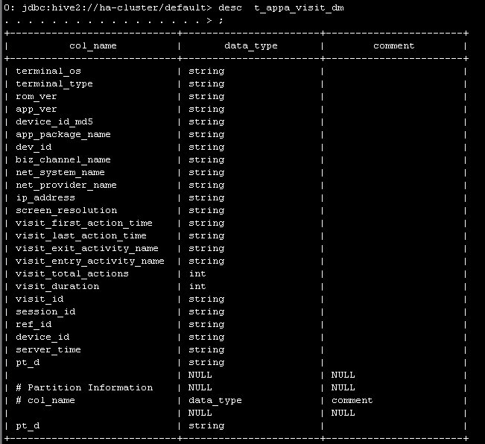

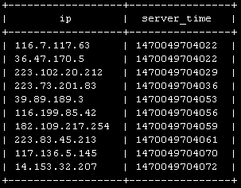

大数据采集查数
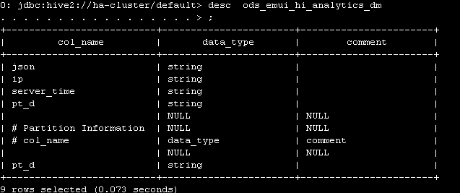

HOTA查数
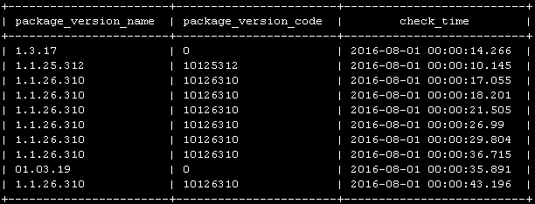
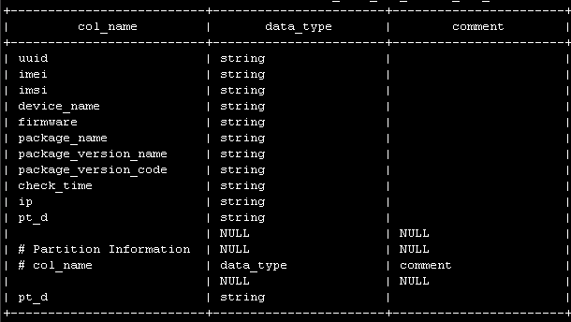

ODS_HOTA_APP_UPDATE_LOG_DM

HOTA查数2
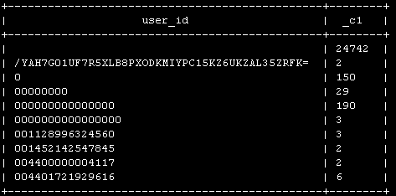
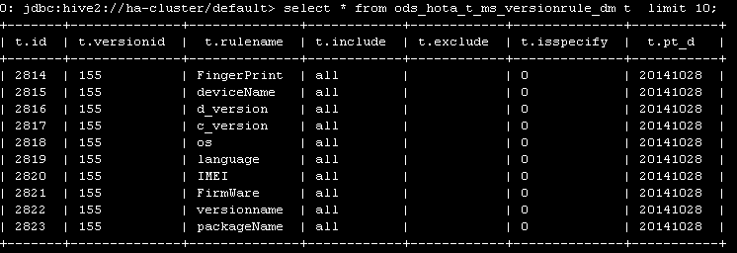
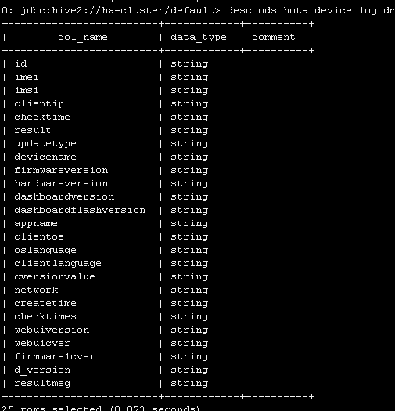
ods_hota_update_deviceinfo_dm

HOTA查数3
